TOPページ案
メニューページ構成（TOP）
メニュー一覧（第1階層）
ヘッター | ロゴ |  |  | 言語切り替えボタン
 | グロナビ
パンくず | TOP＞ |  |  |  | イメージ
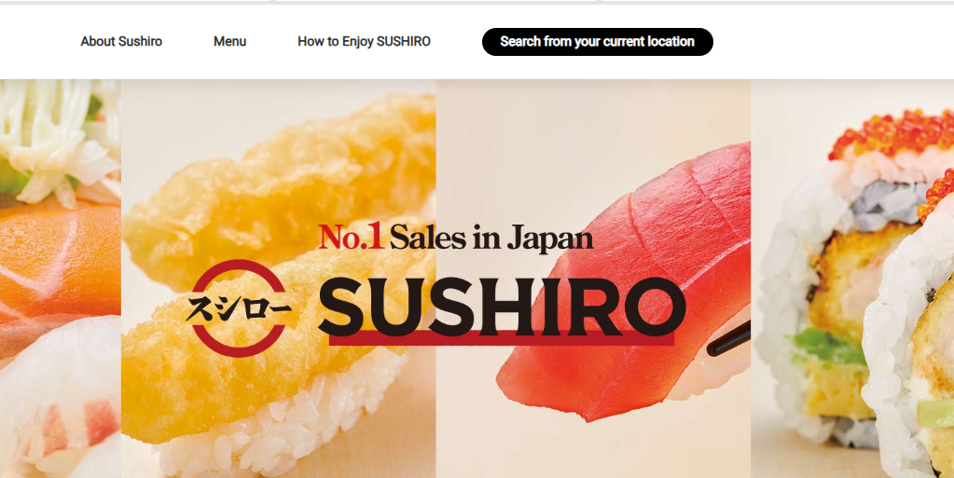
ファーストビュー | No.1ブランド訴求

ページ内リンク | まねきねこ について | フードドリンク メニュー | 店舗一覧 | 予約導線

中段 |  | <h2>まねきねこについて
 | まねきねこに関する説明① |  | 画像
 |  |  |  |  | このイメージ
 |  |  |  |  | https://www.akindo-sushiro.co.jp/en/
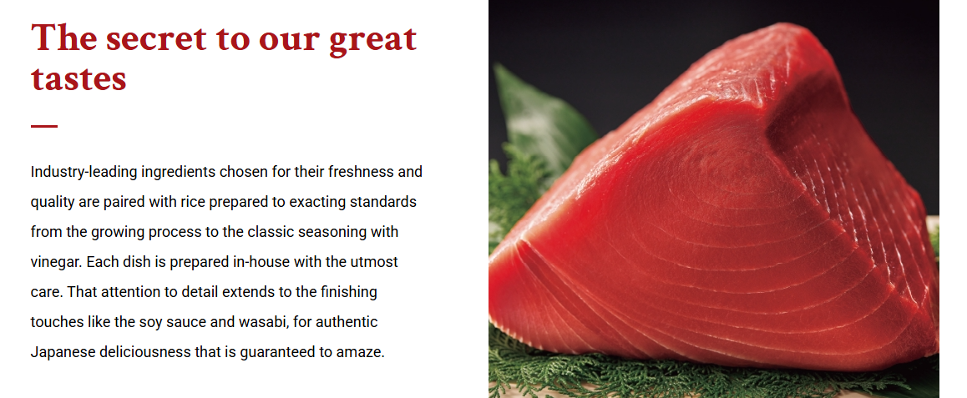

 | 画像 |  | まねきねこに関する説明②

 | まねきねこに関する説明③ |  | 画像

 | 詳細へ
 |  | <h2>商品紹介 |  |  | このイメージ
 | 写真① | 写真② | 写真③ | 写真④ | https://wagyumafia.com/ja

 | 商品説明 | 商品説明 | 商品説明 | 商品説明
 | 詳細へ
 |  | 店舗<h2>
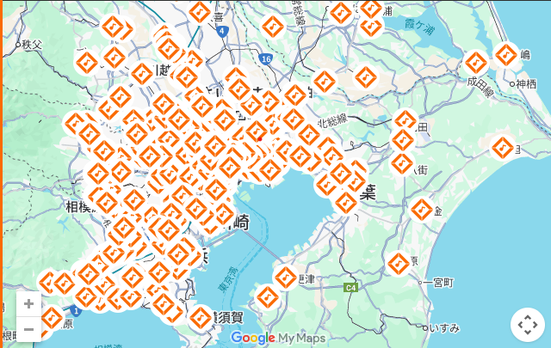

 | 詳細
 | ＜h2＞キャッシュペイメント
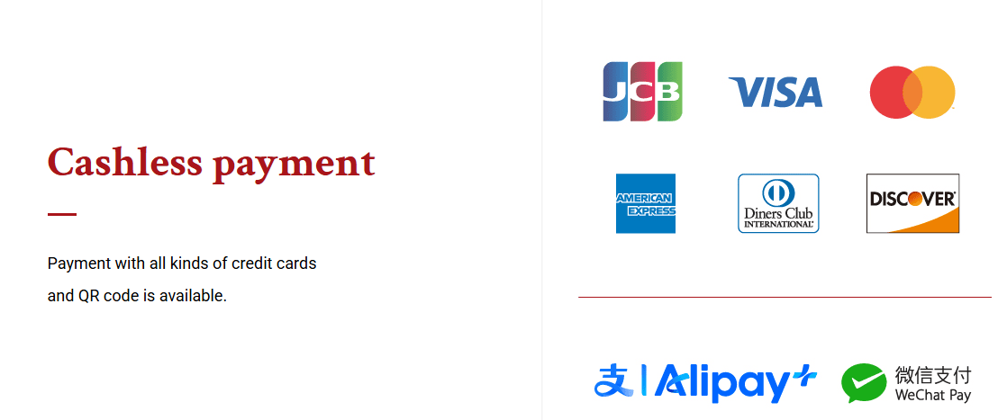

終盤 | <h2>予約（外部リンク）

 |  | 外部リンク
フッター | 店舗利用上のご注意 | 個人情報方針 | 公式X
 | 企業情報 | サイトマップ | 公式Instagram
 | 関連リンク
 | まねきねこ | ワンカラ | CAFEWCLA | PG

